In breve
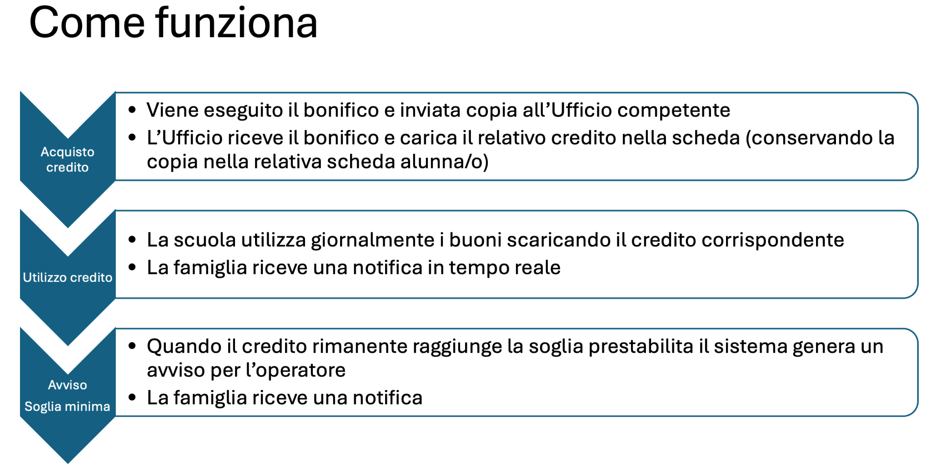
 | @dropdown
I pulsanti operativi (ordina, stampa, reset, ...) sono tutti funzionanti. |  | Inviato
I pulsanti relativi agli alunni sono sempre funzionanti per Mario Rossi (usato come test) mentre per gli altri sono in fase di attivazione (si tratta solo di ripetere le operazioni fatte per Mario)

Sheet0
Invia Ordine
 | Ordine mensa | Numero pasti |  |  |  |  | Mese | Anno
 |  |  |  |  |  |  | Dicembre | 2024 | Inviato
 |  |  |  | 2026-09-10 | email e tel fornitore servizio mensa |  | Invia a mese (1 per inviare) | Totale mese
YEP! |  |  | Totale ordine pasti No. | 2 | gianpiero.torrisi@gmail.com |  | 0 | 3
Reset
Stampa (pdf)
Reset invia mese
Reset Mese
 |  |  |  |  | 095 ########
 |  |  |  |  | 340 ########

Usa Buono
Usa buono
Usa buono
 | Nome | Cognome | Utilizza Biglietto mensa cliccando sul pulsante | Totale biglietti utilizzati | Situazione | Note
Riga test | Mario | Rossi |  | 2 | Sufficienti | -
 | Bianca | Bianchi |  | 0 | Sufficienti | -
 | Ciccio | Pasticcio |  | 0 | Sufficienti | -

 |  |  | Invia a mese | 1

